承保审批表
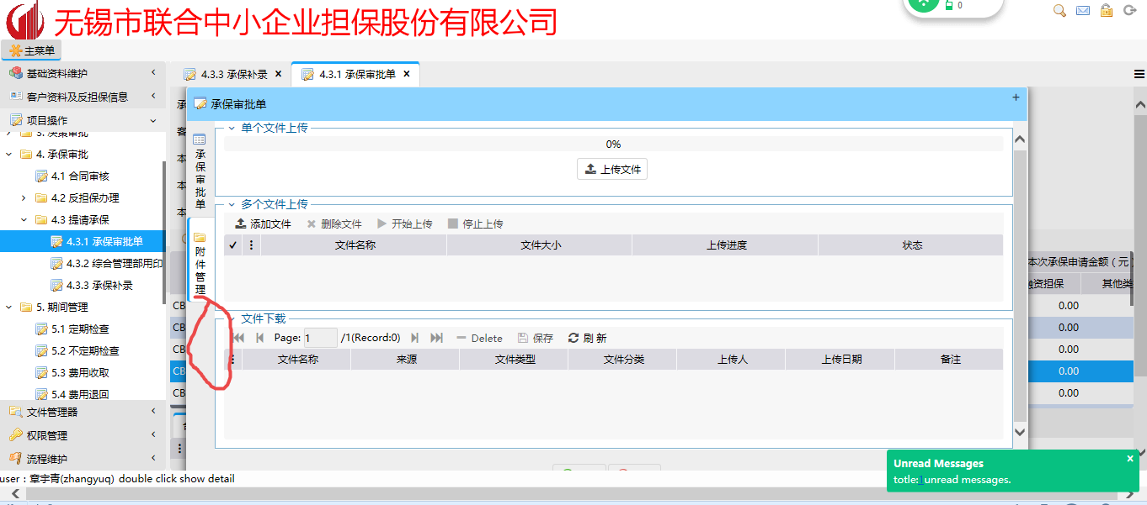
无锡市联合中小企业担保股份有限公司承保审批表 |  |  |  | 问题
编号：承保单编号
项目名称 | 4.3.1承保审批单—项目名称
授信开始日 | 承保审批单中的授信开始日 | 授信结束日 | 承保审批单中的授信结束日
授信总额 | 承保审批单中的已批复总担保授信额度（元）,外加一个“元”字 | 在保金额 | 4.3.1承保审批单中的在保额（元）,外加一个“元”字
授信余额 | 为前面的授信总额减去在保金额 | 承保金额 | 承保审批单中的本次承保申请总担保授信金额（元）,外加一个“元”字
承保开始日 | 承保审批单中的承保开始日期 | 承保结束日 | 承保审批单中的承保结束日期
业务类型 | 承保审批单中，业务类品金中的业务类型，新需求，要求今后项目经理必须填写该处内容 | 业务品种 | 承保审批单中，业务类品金中的业务品种，新需求，要求今后项目经理必须填写该处内容
担保费率 | 承保审批单中的担保费率 | 期限 | 取承保审批单中的“承保期限（月）”数值，另外再加“月”这个字
放款银行 | 承保审批单中，银行信息，新需求，要求可以分类到具体支行 | 用途 | 新需求，要求在承保审批单中加入一列可筛选的用途，要求也能像基础资料维护那样可扩充
项目基本情况 | 字段取自承保审批单中的放款说明。此处需要探讨：是否可以在承保审批单中再加一个文本框，专门列示项目基本情况说明。因为放款说明这个文本框比较小，看的不是很清楚，专门再列示一个大的文本框，然后取这个大文本框里的内容，文本框名字就叫做项目基本情况。我已经截图下来，往下翻可以看到截图。
任务名称 | 处理人 | 操作时间 | 意见
A角意见 | 承保的审批历史中项目经理A角名字 | 承保审批表中的完成日期及时间 | 承保审批表中的审批意见
B角意见 | 承保的审批历史中项目经理B角名字 | 承保审批表中的完成日期及时间 | 承保审批表中的审批意见
业务部门意见 | 承保的审批历史中部门经理名字 | 承保审批表中的完成日期及时间 | 承保审批表中的审批意见
法务经理意见 | 承保的审批历史中法务经理名字 | 承保审批表中的完成日期及时间 | 承保审批表中的审批意见
风险管理经理意见 | 承保的审批历史中风险经理名字，因为风险经理有多个，罗列的名字应是填写审批意见的用户的名字 | 承保审批表中的完成日期及时间 | 承保审批表中的审批意见
财务部门意见 | 承保的审批历史中财务经理名字 | 承保审批表中的完成日期及时间 | 承保审批表中的审批意见
风险管理部门意见 | 承保的审批历史中风险部门经理名字 | 承保审批表中的完成日期及时间 | 承保审批表中的审批意见
分管风险领导意见 | 承保的审批历史中分管风险总经理名字 | 承保审批表中的完成日期及时间 | 承保审批表中的审批意见
总经理意见 | 暂时先空着，新需求：要求流程变更，对于授信金额大于4500万元的项目，要求总经理审批完后董事长再审批，因此，节点上会显示两个人的名字，两个人的意见，两个人的时间；对于小于4500万元的项目，总经理意见就是公司决策人意见，上下两个意见均为同一个人，只是时间不一样 | 承保审批表中的完成日期及时间 | 承保审批表中的审批意见
公司决策人意见 | 承保的审批历史中决策人名字 | 承保审批表中的完成日期及时间 | 承保审批表中的审批意见

